ISTRUZIONI
v1.5 | Centro Prova Autoveicoli di Milano con sezione di Brescia | via Marco Ulpio Traiano, 40 - 20149 Milano (MI) mail: cpa.milano@mit.gov.it telefono: (+39) 02 3271246 | via Achillle Grandi, 1 - 25125 Brescia (BS) mail: direzione.cpabs@mit.gov.it telefono: (+39) 030 3582622
MakingOLEU v1.5: ISTRUZIONI PER INSERIMENTO DATI

1.0 | INSERIMENTO
1.1 | Utilizzare il foglio INSERIMENTO per inserire i dati del veicolo. É possibile inserire 4 diversi veicoli, uno per riga, differenziandoli con una "DENOMINAZIONE VEICOLO" che descriva brevemente il veicolo. Compilare soltanto le celle a sfondo bianco. | 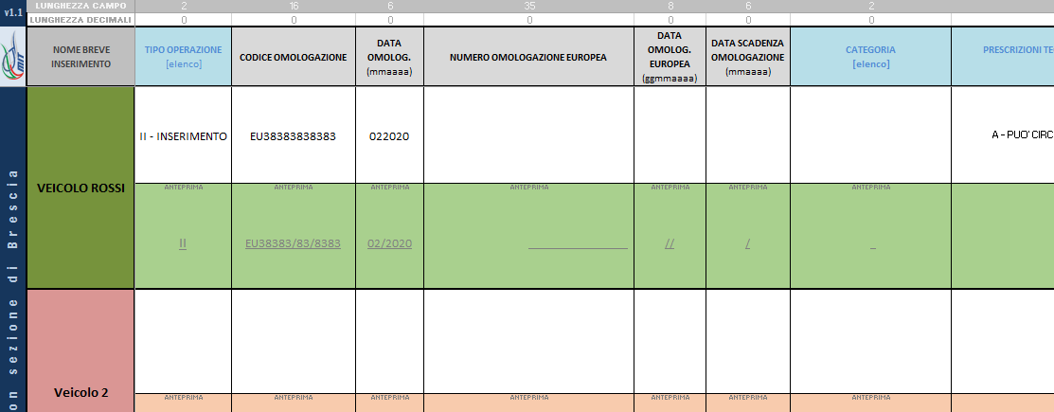
1.2 | Compilare tutte le celle necessarie. In ausilio del compilatore, tramite evidenziazione in rosso della cella, sono previsti alcuni controlli di conguenza dei dati, ad esempio la verifica della lunghezza massima obbligatoria del campo. I dati già formattati con "/" (barra) e "," (virgola) vanno inseriti con soli caratteri alfanumerici, verificare l'anteprima sottostante per confermarne la corretta digitazione. É ammesso l'impiego delle *astersicate* incluse nella lista del foglio "ELENCHI". | 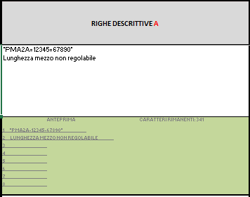
1.3 | Tutte le voci degli elenchi a tendina sono consultabili dal foglio ELENCHI. | 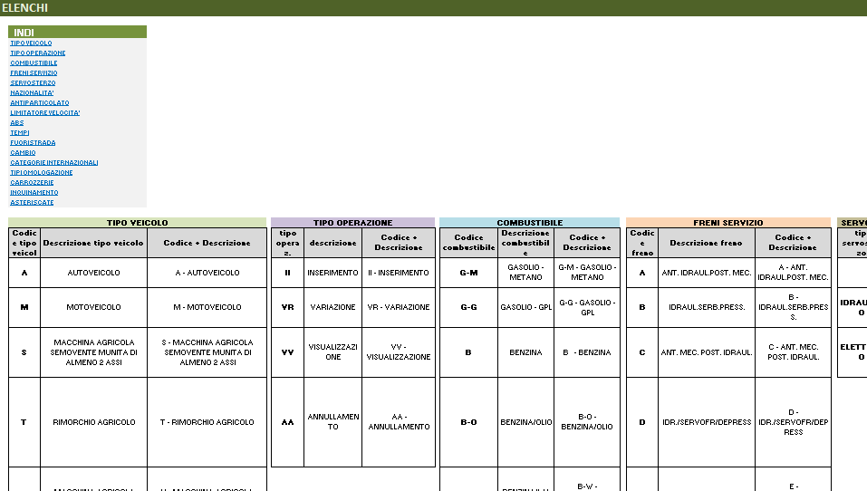
2.0 | ANTEPRIMA
2.1 | É possibile visualizzare l'anteprima di ogni singola maschera pre-compilata tramite il foglio ANTEPRIMA, scegliendo quale veicolo mostrare. | 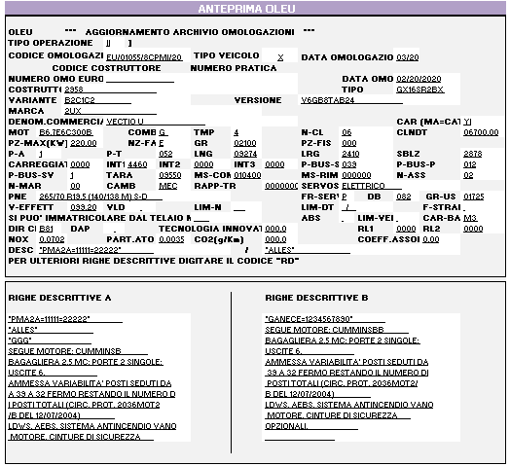
2.2 | Il foglio ANTEPRIMA permette di visualizzare anche la trascrizione che risulterà sulla Carta di Circolazione. Le *asteriscate* contenenti errori di forma vengono evidenziate in rosso. | 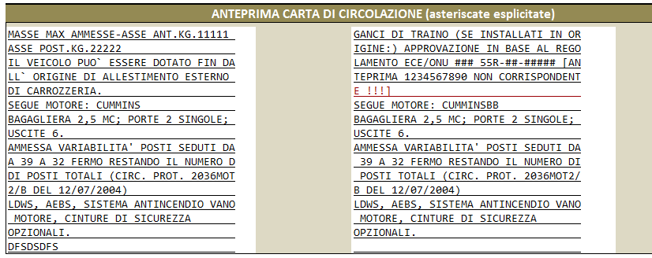
3.0 | SALVATAGGIO FILE
3.1 | È obbligatorio salvare il file come segue: MakingOLEUv1.5_nomeConsulente_GG-MM-AAAA.xlsx | MakingOLEUv1.5_Rossi_27-04-2020.xlsx

